Sheet1 (2)
合肥中科学校（高教城）宿舍改造清单
报价单位： 联系方式：
项目 | 品名 | 规格 | 材质 | 数量 | 单位 | 单价 | 总价 | 图片
太空舱式上下铺床铺 | 分项：床头 | 400mm*1000mm*34mm. | 整体采用16mm实木颗粒板，两边镶嵌18mm加厚实木多层板，床头两侧整体厚度34mm | 141 | 个 | / | / | 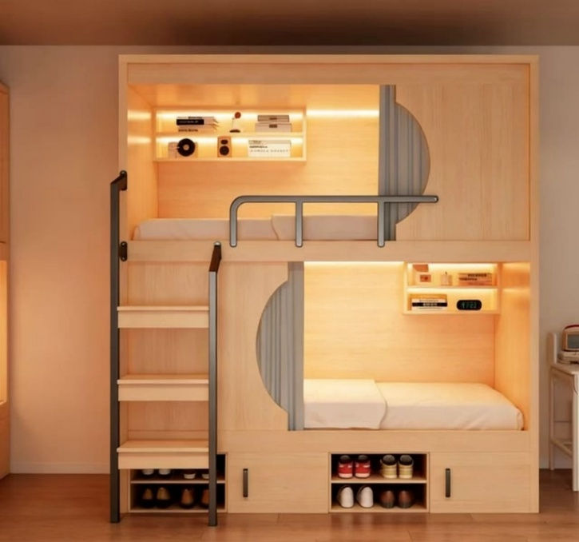
 | 分项：床邦 | 1930mm*120mm*32mm | 采用32mm厚实木多层板 ，床头与床邦连接：采用加长加粗螺母连接；
 | 分项：爬梯 | 30*20*1.0mm | 矩形方管，踏步板为32mm实木多层板，落地更稳固，连接处为穿丝连接;钢材表面经喷砂抛丸去油除锈，静电喷塑（含方管外露截面），高温固化，色泽均匀，耐磨抗冲击；
 | 分项：书架 | （高）300mm*（宽）900mm*（深）200mm | 采用16mm厚的优质实木颗粒板；
 | 分项：床下柜 | 单个柜子（高）260mm*（宽）400mm*（深）950mm; | 采用16mm厚的优质实木颗粒板；共2组组成床下柜子
 | 分项：背板 | 高）75mm*（宽）1900mm; | 上下铺后背各一块整体板采用16mm厚的优质实木颗粒板；
 | 分项：床板 |  | 采用14mm厚复合多层板；封边采用优质PVC封边条，封边厚度1.0mm，粘胶剂采用180度高温热熔胶，全自动设备封边,粘接牢固，无脱胶、无鼓泡;。
 | 分项：其他 |  | 钢材表面经喷砂抛丸去油除锈，静电喷塑（含方管外露截面），高温固化，色泽均匀，耐磨抗冲击；、钢制部分无锐边、尖角、毛刺、划痕。外观颜色：枫木+暖白配色.视觉安静美观； 13）.组装后放置平稳、端正、组合牢固、无晃。
 | 分项：灯带 |  | 暖光24V小钢炮，每床2个 | 282 | 个 | / | /
 | 合项：太空舱式上下铺床铺 | 2000*900*2400mm | 略 | 141 | 套 |  | 0
旧床铺拆、搬、运、装 | 合肥中科学校（高教城校区）旧床铺拆除、搬运、安装 | 从合肥中科学校（高教城校区）旧床铺拆除，搬运至合肥中科学校(肥东校区)，并进行安装 | 1、合肥中科学校（高教城校区）旧床铺拆除，有电梯 2、合肥中科学校(肥东校区)有电梯 | 336 | 套 |  | 0 | 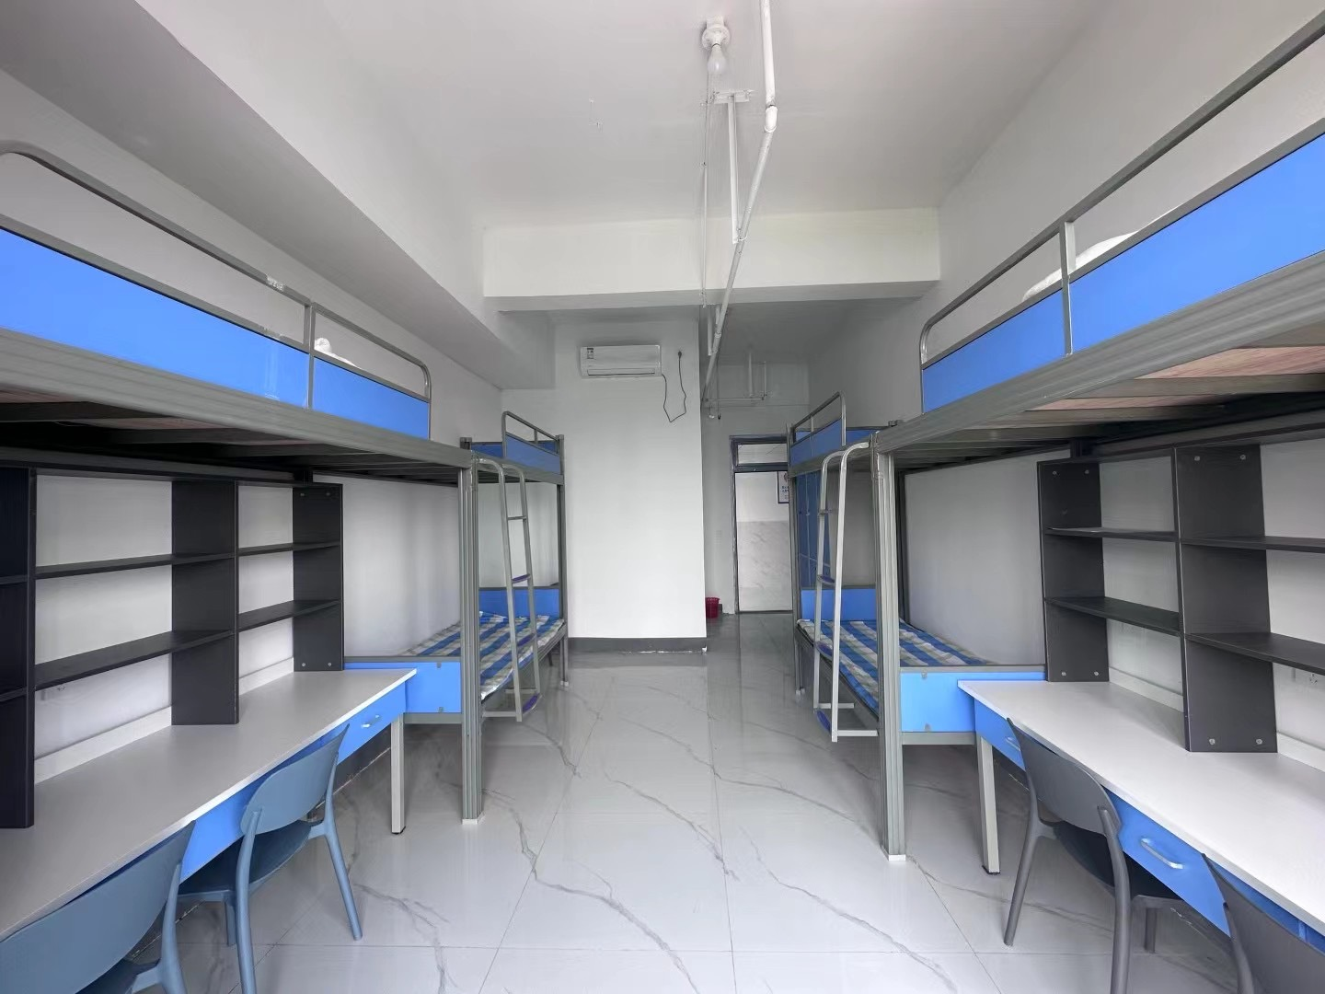
 | 合肥中科学校（肥东校区）旧床铺拆除、搬运 | 将合肥中科学校（肥东校区）旧床铺拆除并搬运至1楼仓库 | 合肥中科学校(肥东校区)有电梯 | 336 | 套 |  | 0 | 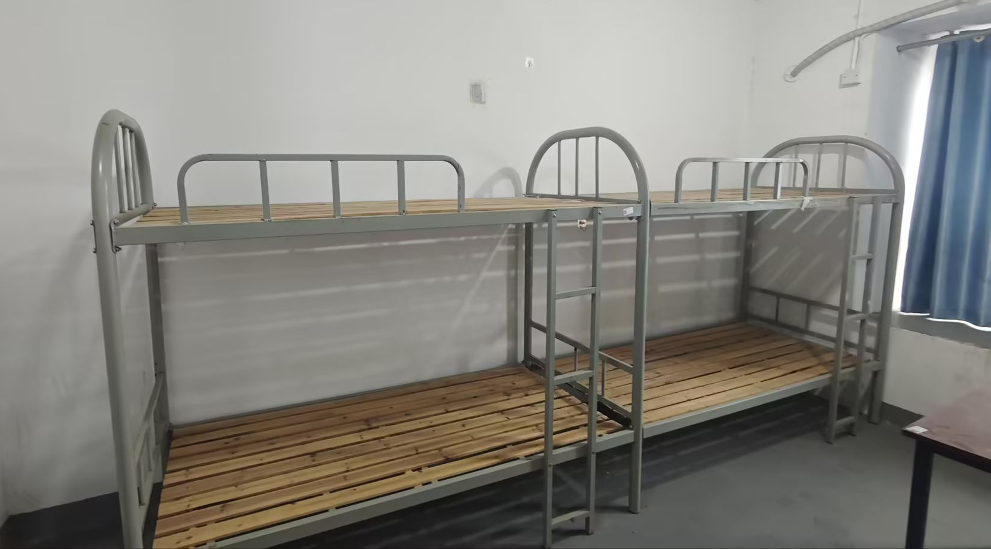
合计（元）

